信用交易
融资融券市场交易数据统计(2024-08-19)

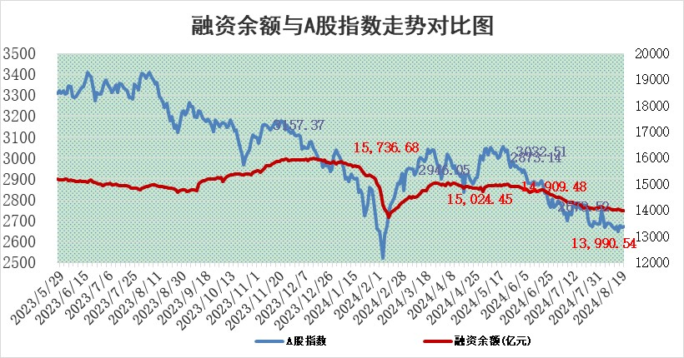
标的证券 | 融资融券余额（亿元） | 融资余额（亿元） | 融券余额（亿元） | 融资买入额（亿元） | 融资融券规模变化（亿元） | 融资余额增幅(‰) | 融券余额增幅(%)
统计数据 | 14,138.00 | 13,990.54 | 137.12 | 434.51 | -4.10 | 0.13 | -4.10

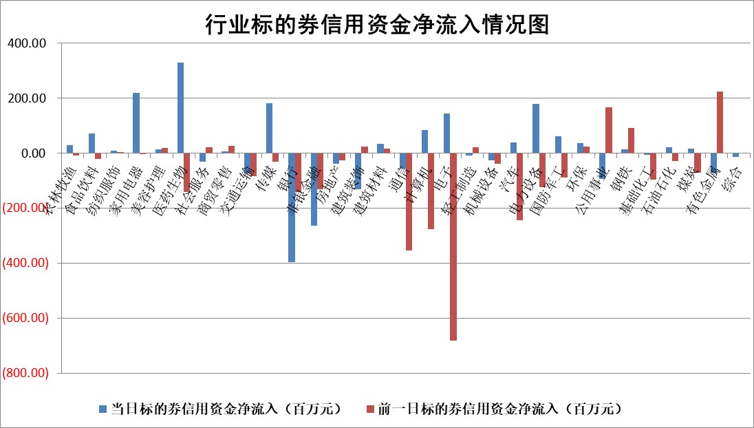

 |  |  |  |  |  |  |  | 2

 |  |  |  |  |  |  |  | 5
标的基金代码 | 标的基金简称 | 融资余额/市值(%) | 融资余额增幅(%) | 融资买入额/成交金额(%) | （融资余额净增额-融券余额净增额）/市值(‱) | 融券余额降幅(%) | ABS[（融资余额净增额-融券余额净增额）/市值净增额-1](%)
159902 | 华夏中小板ETF | 0.00 | 0.00 | 0.00 | 0.00 | 0.00 | 100.00
159915 | 易方达创业板ETF | 2.75 | 3.48 | 249904.47 | 9.22 | -1.89 | 9.30
159919 | 嘉实沪深300ETF | 0.64 | -0.07 | 5.07 | 0.00 | 1.49 | 100.00
159920 | 华夏恒生ETF | 36.49 | -0.03 | 15.19 | -1.12 | -0.57 | 101.86
159922 | 嘉实中证500ETF | 0.75 | 0.97 | 9.90 | 0.65 | -0.20 | 99.42
159925 | 南方沪深300ETF | 0.29 | -13.22 | 2.01 | -3.96 | 100.00 | 100.66
159928 | 消费ETF | 1.28 | 6.40 | 2.00 | 7.70 | 0.80 | 113.53
159934 | 易方达黄金ETF | 82.03 | -0.26 | 2.48 | -21.74 | 0.00 | 224.06
159939 | 全指信息技术ETF | 0.94 | -1.66 | 7.55 | -1.60 | 0.00 | 85.52
159940 | 全指金融地产ETF | 0.12 | -0.53 | 0.00 | -0.06 | 0.00 | 100.06
159995 | 半导体芯片ETF | 2.74 | 0.33 | 120.25 | 0.88 | -0.24 | 97.41
159997 | 天弘中证电子ETF | 2.31 | 0.12 | 12.85 | 0.27 | -0.12 | 95.21
159998 | 天弘中证计算机主题ETF | 1.10 | 2.99 | 0.23 | 3.21 | 0.00 | 92.47
510050 | 华夏上证50ETF | 3.42 | 0.73 | 279.81 | 2.48 | 0.81 | 94.91
510180 | 华安上证180ETF | 0.47 | -0.07 | 1.01 | -0.15 | -51.31 | 100.38
510880 | 华泰柏瑞红利ETF | 0.34 | -7.16 | 3.73 | -2.63 | -0.97 | 103.15
510900 | 易方达恒生H股ETF | 44.92 | -0.10 | 2.98 | -4.39 | 0.00 | 60.57
511010 | 5年期国债ETF | 5.34 | -0.01 | 0.01 | -0.04 | 0.00 | 101.05
511380 | 可转债及可交换债券ETF | 2.08 | 2.74 | 208.60 | 5.56 | 0.00 | 94.31
512000 | 全指证券ETF | 8.62 | 0.54 | 16.80 | 7.13 | 70.60 | 196.46
512010 | 沪深300医药卫生ETF | 6.56 | 1.39 | 76.48 | 9.04 | 0.91 | 117.02
512070 | 沪深300非银ETF | 2.67 | 0.33 | 258.40 | 0.86 | -0.69 | 99.44
512400 | 南方中证申万有色金属ETF | 1.85 | -5.14 | 1.57 | -10.25 | -1.63 | 107.89
512580 | 广发中证环保产业ETF | 1.20 | 0.03 | 0.08 | 0.04 | 0.00 | 100.17
512660 | 国泰中证军工ETF | 3.02 | 1.59 | 23.15 | 4.54 | -49.83 | 63.21
512800 | 华宝中证银行ETF | 10.96 | -0.08 | 4.98 | -4.18 | -14.74 | 105.57
512980 | 广发中证传媒ETF | 1.87 | 1.11 | 702.76 | 2.22 | 44.89 | 84.34
515030 | 华夏中证新能源汽车ETF | 3.14 | 1.71 | 12.15 | 5.27 | 0.11 | 272.14
515050 | 华夏中证5G通信主题ETF | 1.12 | 0.60 | 15.50 | 0.68 | 0.11 | 106.26
515070 | 华夏中证人工智能ETF | 3.62 | 1.46 | 7.46 | 5.22 | 0.00 | 85.30
标的股票比较指标 |  | 融资余额/流通A股市值(%) | 融资余额增幅(%) | 融资买入额/成交金额(%) | （融资余额净增额-融券余额净增额）/流通A股市值(‱) | 融券余额降幅(%) | ABS[（融资余额净增额-融券余额净增额）/流通A股市值净增额-1](%)
前十名标的个股 |  | 仁东控股 | 凯旺科技 | 上海艾录 | 腾达科技 | 深高速 | 万祥科技
 |  | 雅博股份 | 腾达科技 | 包钢股份 | 卓翼科技 | 湖北广电 | 药易购
 |  | 容百科技 | 卓翼科技 | 武汉凡谷 | 凯旺科技 | 万润新能 | 铖昌科技
 |  | 中研股份 | 可孚医疗 | 泰恩康 | 汉仪股份 | 莱美药业 | 鸥玛软件
 |  | 纽泰格 | 西藏天路 | 迅捷兴 | 深康佳A | 凯撒文化 | 狄耐克
 |  | 齐峰新材 | 报喜鸟 | 钜泉科技 | 西藏天路 | 光明地产 | 芯朋微
 |  | 金博股份 | 津投城开 | 药易购 | 远信工业 | 酒钢宏兴 | 华宏科技
 |  | 南都电源 | 司南导航 | 永信至诚 | 卡倍亿 | 康力电梯 | 国中水务
 |  | 元道通信 | 汉仪股份 | 上实发展 | 武汉凡谷 | 岩石股份 | 乐惠国际
 |  | 福星股份 | 国中水务 | 浩欧博 | 创维数字 | 四川路桥 | 麦加芯彩
后十名标的个股 |  | 海印股份 | 科博达 | 深圳华强 | 祥明智能 | 沪农商行 | 上海凯鑫
 |  | 盛屯矿业 | 祥明智能 | 广汇汽车 | 辰奕智能 | 上实发展 | 兴森科技
 |  | 江苏舜天 | 嘉友国际 | 海印股份 | 联动科技 | 明德生物 | 国恩股份
 |  | 威创股份 | 岩石股份 | 盛屯矿业 | 晓程科技 | 江苏银行 | 英唐智控
 |  | 广电网络 | 辰奕智能 | 江苏舜天 | 科翔股份 | 浙商银行 | 中国移动
 |  | 东旭光电 | 晓程科技 | 威创股份 | 西典新能 | 南山铝业 | 哈焊华通
 |  | 东旭蓝天 | 西典新能 | 广电网络 | 威尔高 | 长园集团 | 顺鑫农业 | ;
 |  | 易事特 | 天键股份 | 东旭光电 | 陕西金叶 | 新国都 | 伊戈尔
 |  | 鹏都农牧 | 凯普生物 | 东旭蓝天 | 华谊兄弟 | 宝泰隆 | 福晶科技
 |  | 中银绒业 | 通业科技 | 易事特 | 思创医惠 | 晶合集成 | 博隆技术
说明：1.以上普通交易数据和信用交易数据皆以交易日收盘后数据为基准；2.上述标的证券总数据只计算标的证券市场总数据，不包括从标的证券中调出去标的证券数据，所以与交易所公布的总值略有不同； 3.上述行业采用申万一级行业分类；4.以上标的基金和标的个股中比较的6个指标值中：前5个（从左至右）为正向指标，值越大排名越靠前；第6个为逆向指标，值越小，排名越靠前；5.第6个指标中ABS[]表示求绝对值，其主要用于考量信用资金相对净流入对股价相对净变化的贡献程度；6.数据来源：wind，交易所。

 | 证券代码 | 新增融资余额 | 融资买入额 | 融资买入增幅前10
远大智能 | 002689 | 28175353 | 42268582 | 199%
亚太股份 | 002284 | 21555247 | 34242865 | 82%
赛诺医疗 | 688108 | 72122899 | 101076547 | 78%
湖南发展 | 000722 | 66023557 | 137112987 | 75%
柘中股份 | 002346 | 14584119 | 36845980 | 58%
国城矿业 | 000688 | 24683149 | 48240585 | 54%
兆新股份 | 002256 | 1985058 | 4066269 | 52%
凯美特气 | 002549 | 33806472 | 61340055 | 52%
华昌达 | 300278 | 13474542 | 19303225 | 48%
新华联 | 000620 | 27311937 | 39201759 | 43%

 | 证券代码 | 新增融资余额 | 融资买入额 | 融资买入增幅前10
兔宝宝 | 002043 | 73310337 | 89923983 | 334%
捷昌驱动 | 603583 | 26026415 | 31686727 | 262%
湘财股份 | 600095 | 94196837 | 132280449 | 252%
中谷物流 | 603565 | 49103883 | 60098371 | 234%
中青宝 | 300052 | 24215352 | 31377809 | 98%
顾家家居 | 603816 | 138518545 | 188424210 | 78%
喜临门 | 603008 | 31503289 | 48351944 | 77%
财信发展 | 000838 | 10831830 | 17666790 | 74%
苏州银行 | 002966 | 10578096 | 19143736 | 72%
金诚信 | 603979 | 23858538 | 36098133 | 60%

